fig1
1. Violences sexuelles enregistrées, cumul annuel

Champ : France.
Sources : SSMSI, bases des crimes et délits enregistrés par la police et la gendarmerie.

 | Cumul annuel
2012 | 28,000
2013 | 29,200
2014 | 32,400
2015 | 34,800
2016 | 37,500
2017 | 41,600
2018 | 49,400
2019 | 55,500
2020 | 57,100
2021 | 75,800

fig2
2. Violences sexuelles enregistrées, cumul trimestriel, série CVS-CJO *
 |  | Trimestre | Série CVS-CJO *
 | 2012 | 1 | 6,554
 |  | 2 | 6,856
 |  | 3 | 7,012
 |  | 4 | 7,449
 | 2013 | 1 | 7,076
 |  | 2 | 7,169
 |  | 3 | 7,443
 |  | 4 | 7,384
 | 2014 | 1 | 7,792
 |  | 2 | 7,901
 |  | 3 | 7,844
 |  | 4 | 8,391
 | 2015 | 1 | 8,077
 |  | 2 | 8,713
*Données corrigées des variations saisonnières et des effets de jours ouvrables (CVS-CJO), voir définitions. |  | 3 | 8,707
Champ : France. |  | 4 | 9,529
Sources : SSMSI, bases des crimes et délits enregistrés par la police et la gendarmerie. | 2016 | 1 | 9,619
 |  | 2 | 9,447
 |  | 3 | 9,910
 |  | 4 | 9,429
 | 2017 | 1 | 9,904
 |  | 2 | 10,276
 |  | 3 | 10,280
 |  | 4 | 11,829
 | 2018 | 1 | 11,704
 |  | 2 | 12,516
 |  | 3 | 13,087
 |  | 4 | 12,788
 | 2019 | 1 | 13,378
 |  | 2 | 13,563
 |  | 3 | 14,330
 |  | 4 | 15,061
 | 2020 | 1 | 14,014
 |  | 2 | 11,354
 |  | 3 | 16,872
 |  | 4 | 15,917
 | 2021 | 1 | 17,636
 |  | 2 | 18,460
 |  | 3 | 19,218
 |  | 4 | 21,141

fig3
3. Violences sexuelles enregistrées, évolution annuelle des deux composantes (en %)
 | Viols et tentatives de viols | Autres agressions sexuelles (y compris harcèlement sexuel)
2017 | +12 | +10
2018 | +17 | +20
2019 | +19 | +8
2020 | +11 | --3
2021 | +32 | +33

Champ : France.
Sources : SSMSI, bases des crimes et délits enregistrés par la police et la gendarmerie.

 | Viols et tentatives de viols | Autres agressions sexuelles (y compris harcèlement sexuel)
2017 | +12 | +10
2018 | +17 | +20
2019 | +19 | +8
2020 | +11 | --3
2021 | +32 | +33

fig4
4. Répartition des violences sexuelles enregistrées en 2021
(en % du nombre de victimes)

Champ : France.
Source : SSMSI, base des crimes et délits enregistrés par la police et la gendarmerie en 2021.

Viols et tentatives de viols | 34,300
Autres agressions sexuelles (y compris harcèlement sexuel) | 41,500

fig5
5. Répartition par délai de dépôt de plainte des violences sexuelles enregistrées en 2016 et 2021
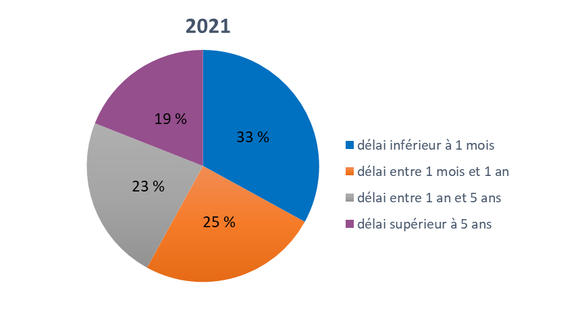
2016

Champ : France entière (métropole et DOM)
Lecture : 11 % des victimes de violences sexuelles enregistrées en 2016 ont déposé plainte pour des faits datant de plus de 5 ans.
Source : SSMSI, base des victimes de crimes et délits.

2016 |  |  |  | 2021
délai inférieur à 1 mois | délai entre 1 mois et 1 an | délai entre 1 an et 5 ans | délai supérieur à 5 ans | délai inférieur à 1 mois | délai entre 1 mois et 1 an | délai entre 1 an et 5 ans | délai supérieur à 5 ans
40% | 28% | 21% | 11% | 33% | 25% | 23% | 19%

fig8
 |  |  |  | 8. Part des victimes de viols pour 1 000 personnes de même sexe et âge en 2021

 |  |  |  |  | sexe manquant : 107
 |  |  |  |  | Age femme manquant : 88
 | Taux de victimation en ‰ |  |  |  | Age homme manquant : 10
 | Hommes | Femmes | Ensemble |  | Effectif total : 233135
0 à 1 ans | 0.2 | 0.3 | 0.3
2 à 4 ans | 0.4 | 1.1 | 0.8
5 à 9 ans | 0.6 | 1.6 | 1.1
10 à 14 ans | 0.4 | 2.5 | 1.4
15 à 17 ans | 0.3 | 4.4 | 2.3
18 à 19 ans | 0.2 | 3.4 | 1.8
20 à 24 ans | 0.1 | 2.1 | 1.1
25 à 29 ans | 0.1 | 1.3 | 0.7
30 à 34 ans | 0.1 | 0.9 | 0.5
35 à 39 ans | 0.0 | 0.7 | 0.4
40 à 44 ans | 0.0 | 0.5 | 0.3
45 à 49 ans | 0.0 | 0.3 | 0.2
50 à 54 ans | 0.0 | 0.2 | 0.1
55 à 59 ans | 0.0 | 0.1 | 0.1
60 à 64 ans | 0.0 | 0.1 | 0.0 | Champ : France.
65 à 69 ans | 0.0 | 0.0 | 0.0 | Lecture : sur 1 000 femmes âgées de 15 à 17 ans, 4,4 ont été enregistrées par les forces de sécurité
70 et 74 ans | 0.0 | 0.0 | 0.0 | comme victimes de viols en 2021.
75 ans et plus | 0 | 0 | 0 | Sources : SSMSI, base des victimes de crimes et délits enregistrés par la police et la gendarmerie ; Insee,
 |  |  |  | estimations de population 2021.

fig9
 |  |  |  | 9. Part des victimes d’agressions sexuelles pour 1 000 personnes de même sexe et âge en 2021

 |  |  |  |  | sexe manquant : 107
 |  |  |  |  | Age femme manquant : 88
 | Taux de victimation en ‰ |  |  |  | Age homme manquant : 10
 | Hommes | Femmes | Ensemble |  | Effectif total : 233135
0 à 1 ans | 0.2 | 0.7 | 0.5
2 à 4 ans | 0.7 | 1.9 | 1.3
5 à 9 ans | 0.8 | 2.7 | 1.7
10 à 14 ans | 0.7 | 4.2 | 2.4
15 à 17 ans | 0.5 | 4.5 | 2.4
18 à 19 ans | 0.3 | 3.3 | 1.8
20 à 24 ans | 0.2 | 2.1 | 1.1
25 à 29 ans | 0.1 | 1.3 | 0.7
30 à 34 ans | 0.1 | 0.8 | 0.4
35 à 39 ans | 0.1 | 0.6 | 0.3
40 à 44 ans | 0.0 | 0.4 | 0.2
45 à 49 ans | 0.0 | 0.4 | 0.2
50 à 54 ans | 0.0 | 0.2 | 0.1
55 à 59 ans | 0.0 | 0.2 | 0.1
60 à 64 ans | 0.0 | 0.1 | 0.1 | Champ : France.
65 à 69 ans | 0.0 | 0.1 | 0.0 | Lecture : sur 1 000 femmes âgées de 15 à 17 ans, 4,5 ont été enregistrées par les forces de sécurité
70 et 74 ans | 0.0 | 0.1 | 0.0 | comme victimes d’agressions sexuelles en 2021.
75 ans et plus | 0.0 | 0.1 | 0.0 | Sources : SSMSI, base des victimes de crimes et délits enregistrés par la police et la gendarmerie ; Insee,
 |  |  |  | estimations de population 2021.

fig10
10. Nationalité des personnes victimes de violences sexuelles en 2021

Champ : France.
Lecture : 93 % des personnes victimes de violences sexuelles en 2021 sont de nationalité française.
Source : SSMSI, base des victimes de crimes et délits enregistrés par la police et la gendarmerie.

France | UE27 hors France | Europe hors UE27 | Afrique | Asie | Autre
93% | 1% | 0% | 3% | 1% | 1%

fig12
12. Nationalité des personnes mises en cause pour des violences sexuelles en 2021

Champ : France.
Lecture : 87 % des personnes mises en cause par la police ou la gendarmerie en 2021 pour des violences
sexuelles sont de nationalité française.
Source : SSMSI, base des mis en cause pour crimes ou délits enregistrés par la police et la gendarmerie.

France | UE27 hors France | Europe hors UE27 | Afrique | Asie | Autre
87% | 2% | 1% | 8% | 2% | 1%

